Sheet1
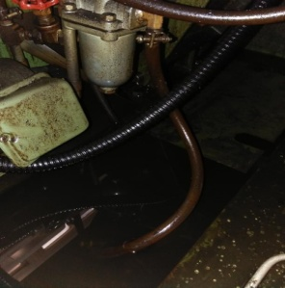
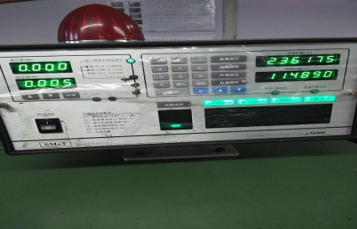
打头机日常点检记录表
 |  |  |  |  |  | 年 |  |  |  | 月 |  |  |  |  |  |  |  |  |  |  |  |  |  | 设备编号：
点 检 项 目 |  |  |  | 点 检 标 准 |  |  |  |  |  |  |  |  |  |  | 图 例
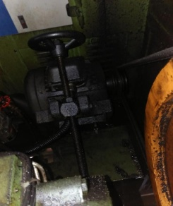
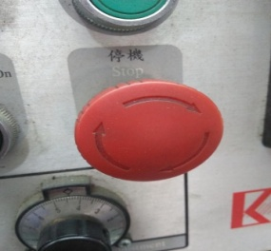
E
紧急制动
A、 | 油泵 |  |  | 油泵是否运转正常，油是否没过油泵，滤网不能堵塞
B、 | 固定螺丝 |  |  | 各固定螺丝是否松动，用扳手检查，损坏要更换
C、 | 马达、皮带 |  |  | 电机是否正常运转，皮带有裂痕必须更换
D、 | 开关 |  |  | 检查各控制开关是否正常，触点是否灵敏
A 油泵
C 马达、皮带
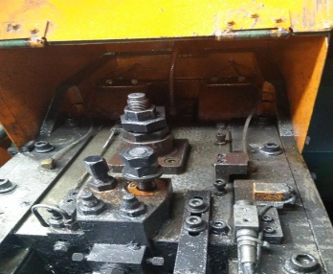
F
油管
G 电脑
I
设备状态
E、 | 紧急制动 |  |  | 紧急停止按钮是否正常
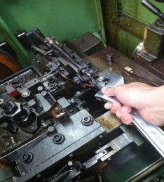
B固定螺丝
D开关
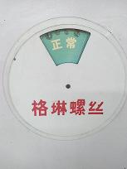
F、 | 油管 |  |  | 检视机台各油管输油是否畅通，油管接头是否要更换
G、 | 电脑 |  |  | 检查电脑显示是否正常，针规侦测是否灵敏
H、 | 清洁 |  |  | 检查机台是否清洁，机台内有无余留其它螺丝
I、 | 设备状态 |  |  | 检查设备状态标识卡与设备状态是否一致
备注：正常打“√”，不良打“×”，更换打“θ”，停机打“ο”,休假打“/”。
日期 |  | 1 | 2 | 3 | 4 | 5 | 6 | 7 | 8 | 9 | 10 | 11 | 12 | 13 | 14 | 15 | 16 | 17 | 18 | 19 | 20 | 21 | 22 | 23 | 24 | 25 | 26 | 27 | 28 | 29 | 30 | 31
A
B
C
D
E
F
G
H
I
点检人：
更换记录 |  |  |  |  |  |  |  |  |  |  |  | 月保养记录 |  |  |  |  |  |  |  |  |  |  | 年度保养记录

MF331 版次：01

